Накладная-№3
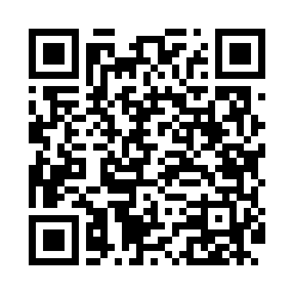
Номер товарно-транспортной накладной: |  |  | Торговый представитель: Amriyev Muhammad
Поставщик: Toshkent falcon fly 2 |  |  | Телефон торгового представителя: +998972880505
Дата отгрузки: 25.11.2025 |  |  | Контрагент: Dona zakass
Дата консигнации: |  |  | Адрес:
Доставщик: |  |  | Телефон:
Телефон доставщика:
Время заказа: 25.11.2025 13:00:17
№ | Штрих-код | Название товаров (работ,услуг) | Количество | Количество в кейсе | Цена | Сумма
 |  |  | 420 |  |  | 2198
1 | 2016822724480 | TR/KT- 71 BNWLNG32DU00 32x32x2 sm TR/KT-71 | 20 | 20 шт. | 9.90 | 198
2 | 7087738691185 | TS-ZT-27-DZ TESSERA ZEST 27 CM FLAT PLATE TS- ZT-27-DZ | 400 | 33 коробка, 4 шт. | 5 | 2,000
Итого: 2198$|->UZS: 27,475,000.00

